zad 1
Pozyskaj dane dotyczące liczby mieszkańców w województwie lubelskim (stan na 31.12 ) w latach 2002-2023 oraz liczby urodzeń żywych
a) Na podstawie danych sprawdź czy są przesłanki do zastosowania współczynnika korelacji liniowej Pearsona (liczba obserwacji, logika związku, kształt zależności). Uzasadnij odpowiedź |  |  |  |  |  |  |  |  | Zostały spełnione przesłanki do zastosowania wspolczynnika korelacji pearsona gdyz | 1. Wystepuje odpowiednia liczba obserwacji (n>10)
 |  |  |  |  |  |  |  |  |  | 2. Zachowana jest logika zwiazku, obie kategorie dotycza tego samego obszaru oraz zakresu czasowego i wystepuje pomiedzy nimi zwiazek logiczny (liczba urodzen jest powiazana z liczba ludnosci)
b) Za pomocą współczynnika korelacji liniowej Pearsona podaj wartość korelacji pomiędzy liczbą ludności, a liczbą urodzeń żywych (zinetpretuj wynik uwzględniając siłę i kierunek zależności) |  |  |  |  |  |  |  |  |  | 3. Wystepuje widoczna liniowa zaleznosc pomiedzy zmiennymi (patrz wykres)

c) Pobierz dane dotyczące zgonów ludności a następnie sprawdź za pomocą odpowiedniej funkcji podaj, która ze zmiennych jest bardziej skorelowana z liczbą ludności

I
Rok | Liczba ludności (xi) | Urodzenia żywe (yi) | Zgony | xi-xsr | yi-yisr | (xi-xsr)*(yi-ysr) | (xi-xsr)^2 | (yi-ysr)^2
2003 | 2191172 | 21261 | 22807 | 58309 | 1237 | 72155586.698 | 3399900608 | 1531347
2004 | 2185156 | 20794 | 22797 | 52293 | 770 | 40290254.603 | 2734522987 | 593634
2005 | 2179611 | 21346 | 23182 | 46748 | 1322 | 61822676.127 | 2185344339 | 1748943
2006 | 2172766 | 21496 | 22678 | 39903 | 1472 | 58755726.603 | 1592222807 | 2168186
2007 | 2166213 | 21795 | 23323 | 33350 | 1771 | 59078140.46 | 1112200267 | 3138128
2008 | 2161832 | 23009 | 23428 | 28969 | 2985 | 86485264.603 | 839183648 | 8913068
2009 | 2157202 | 22964 | 23703 | 24339 | 2940 | 71567269.841 | 592370695 | 8646400
2010 | 2178611 | 22635 | 23037 | 45748 | 2611 | 119468942.27 | 2092849005 | 6819808
Wykres pkt - Urodzenia żywe i liczba ludnosci
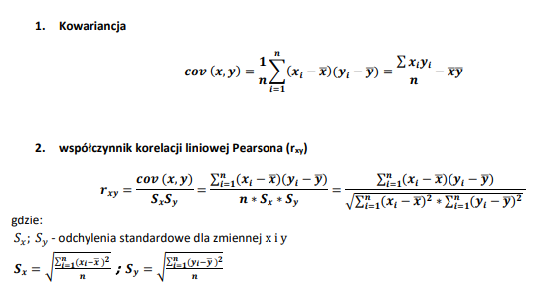
2011 | 2171857 | 21363 | 22981 | 38994 | 1339 | 52231088.079 | 1520506040 | 1794196
2012 | 2165651 | 21214 | 22562 | 32788 | 1190 | 39032936.508 | 1075031085 | 1417234
2013 | 2156150 | 19738 | 22849 | 23287 | -286 | -6648897.7778 | 542268844 | 81524
2014 | 2147746 | 19828 | 22107 | 14883 | -196 | -2909915.6825 | 221493767 | 38230
2015 | 2139726 | 19715 | 22816 | 6863 | -309 | -2117296.0635 | 47096194 | 95187
2016 | 2133340 | 19666 | 22284 | 477 | -358 | -170419.68254 | 227211 | 127823
2017 | 2126317 | 20898 | 23427 | -6546 | 874 | -5724612.6349 | 42854480 | 764709
2018 | 2117619 | 20101 | 23682 | -15244 | 77 | -1181072.873 | 232389699 | 6003
2019 | 2108270 | 19286 | 23015 | -24593 | -738 | 18138168.889 | 604832044 | 543941
2020 | 2056908 | 18034 | 27244 | -75955 | -1990 | 151114944.13 | 5769212662 | 3958205
2021 | 2038299 | 16641 | 30617 | -94564 | -3383 | 319866109.03 | 8942413139 | 11441467
2022 | 2024637 | 15218 | 24924 | -108226 | -4806 | 520084221.65 | 11712939227 | 23093059
2023 | 2011047 | 13492 | 22910 | -121816 | -6532 | 795646281.56 | 14839219067 | 42660803
Suma | 44790130 | 420494 | 496373 |  |  | 2446985396.3 | 60099077817 | 119581895.24
Średnia | 2132863 | 20024

Współczynnik korelacji liniowej pearsona: |  |  | r xy= | 0.91277714516

Interpretacja pomiedzy zmiennymi wystepuje korelacja dodatnia bardzo silna
Otrzymana korelacja informuje nas ze pomiedzy liczba ludnosci a liczba urodzen zywych wystepuje bardzo silne liniowe powiazanie tzn. jeśli liczba urodzen wzrasta to na ogol wzrasta tez liczba ludnosci zas jeśli liczba ludnosci spada to na ogol idzie to w parze ze spadkiem liczby urodzen

II
cov (x;y) | 116523114.11
Sx | 53496.362946
Sy | 2386.2891618

r xy | 0.91277715

III
funckja pearson |  | r xy | 0.91277714516

c)
korelacja pomiedzy liczba ludnosci a liczba zgonow
r xy= | -0.60105900256 |  | ujemna sila umiarkowana

 | Silniej skolerowana z liczby ludnosci jest liczba urodzen, ponieważ wartosc bezwzgledna dla r xy jest wyzsza

Zad3 - SPSS
Na podstawie bazy danych zad3.sav zbadaj współczynnikiem korelacji liniowej Pearsona, co jest w najwyższym stopniu skorelowane z PKB per capita, a następnie zinterpretuj wybraną zależność

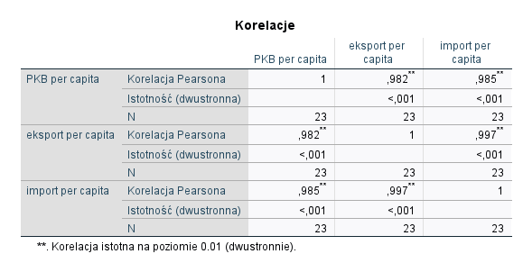
 | korelacja PKBper capita
 | eksportem | r xy= | 0.982
 | importem | r xy= | 0.985

 | lepiej skolerowane z PKBper capita import (korelacja dodatnia bardzo silna)

zad 5
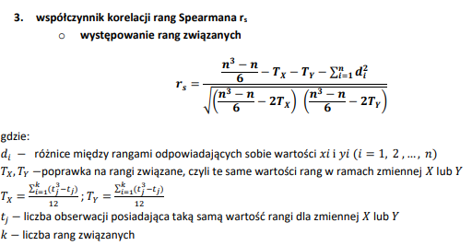
Zapytano kilka anonimowych osób o uznaniową satysfakcję z pracy, oraz staż pracy w latach. Wyniki zostały zamieszczone w tabeli:
Za pomocą współczynnika korelacji rang Spearmana oblicz i zinterpretuj zależność pomiędzy wskazanymi cechami
Nr badanego | Poziom zadowolenia z pracy | Staż pracy
1 | średni | 8
2 | niski | 2
3 | średni | 4
4 | średni | 6
5 | wysoki | 2
6 | niski | 1
7 | wysoki | 5
8 | średni | 4
9 | wysoki | 3
10 | średni | 2

 |  | przyczyna |  |  |  |  | ś
Nr badanego | Poziom zadowolenia z pracy (yi) | Staż pracy (xi) | Ranga X | Ranga Y | di=Rx-Ry | di^2 |  |  |  |  | Dostepne rangi (xi): |  |  |  | Dostepne rangi (xi):
6 | niski | 1 | 1 | 1.5 | -0.5 | 0.25 | suma di^2 | 105 |  |  |  | 1 |  |  |  | 1 | srednia artm
2 | niski | 2 | 3 | 1.5 | 1.5 | 2.25 | n= | 10 |  |  |  | 2 |  |  |  | 2
5 | wysoki | 2 | 3 | 9 | -6 | 36 |  |  |  |  |  | 3 | srednia artm | 3 |  | 3
10 | średni | 2 | 3 | 5 | -2 | 4 |  |  |  |  |  | 4 |  |  |  | 4
9 | wysoki | 3 | 5 | 9 | -4 | 16 | Tx= | 2.5 |  |  |  | 5 |  |  |  | 5 | srednia artm
3 | średni | 4 | 6.5 | 5 | 1.5 | 2.25 | Ty= | 12.5 |  |  |  | 6 | srednia artm | 6.5 |  | 6
8 | średni | 4 | 6.5 | 5 | 1.5 | 2.25 |  |  |  |  |  | 7 |  |  |  | 7
7 | wysoki | 5 | 8 | 9 | -1 | 1 |  |  |  |  |  | 8 |  |  |  | 8
4 | średni | 6 | 9 | 5 | 4 | 16 |  |  |  |  |  | 9 | srednia artm |  |  | 9 | srednia artm | 9
1 | średni | 8 | 10 | 5 | 5 | 25 |  |  | licz | 45 |  | 10 |  |  |  | 10
 |  |  |  |  |  | 105 | (n^3-n)/6 | 165 | mian | 149.66629547
 |  |  |  |  |  |  | rs= | 0.30066889715
 |  |  |  |  |  |  |  | koleracja dodatnia o niskiej sile
 |  |  |  |  |  |  |  | Wartosć współczynnika oznacza, że wzrost stażu pracy jest na ogół powiązany ze wzrostem poziomu zadowolenia z pracy. Zależnosć ta jednak jest niska, a zatem sprawdza się jedynie u częsći pracowników.

zad 6 - SPSS
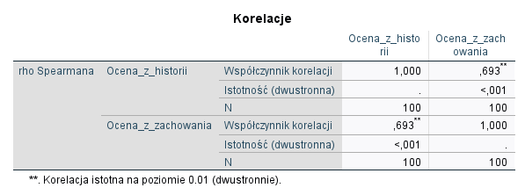
Za pomocą współczynnika korelacji rang Spearmana oceń zależność pomiędzy oceną z historii a oceną z zachowania
zastosuj bazę danych zad6.sav

 | Współczynnik korelacji rang spearmana
 | rs= | 0.693 | korelacja dodatnia o umiarkowanej sile/znacznej
 | Wraz z wyższą oceną z historii uczeń na ogół ma też wyższą ocenę z zachowania

zad 7
Pewien kolekcjoner znaczków poszeregował swoje zbiory ze względu na wiek pochodzenia znaczków oraz ich wartość kolekcjonerską

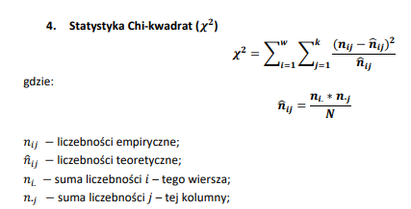
 | Wiek pochodzenia | Wartość kolekcjonerska |  |  |  | współrzędne | nij | ^nij | nij-^nij | (nij-^nij)^2 | (nij-^nij)^2/^nij
 |  | b.wysoka | wysoka | przeciętna | suma | n11 | 2 | 15.321052632 | -13.321052632 | 177.45044321 | 11.582131299
 | XXI | 2 | 24 | 45 | 71 | n12 | 24 | 26.873684211 | -2.8736842105 | 8.2580609418 | 0.30729173109
 | XX | 16 | 28 | 30 | 74 | n13 | 45 | 16 | 29 | 841 | 52.5625
 | XIX | 18 | 15 | 5 | 38 | n21 | 16 | 25.784210526 | -9.7842105263 | 95.730775623 | 3.7127673747
 | XVIII | 5 | 2 | 0 | 7 | n22 | 28 | 26.873684211 | 1.1263157895 | 1.2685872576 | 0.047205557961
 | suma | 41 | 69 | 80 | 190 | n23 | 30 | 31.157894737 | -1.1578947368 | 1.3407202216 | 0.043029871977
 |  |  |  |  |  | n31 | 18 | 8.2 | 9.8 | 96.04 | 11.712195122
 |  |  |  |  |  | n32 | 15 | 13.8 | 1.2 | 1.44 | 0.10434782609
Zbadaj czy istnieje zależnośc pomiędzy wartością kolekcjonerską, a wiekiem pochodzenia znaczków. |  |  |  |  |  | n33 | 5 | 16 | -11 | 121 | 7.5625
* oblicz statystykę Chi-kwadrat |  |  |  |  |  | n41 | 5 | 1.5105263158 | 3.4894736842 | 12.176426593 | 8.0610489639
* zbadaj zależności przy zastosowaniu wszystkich pozonanych miar korelacji |  |  |  |  |  | n42 | 2 | 2.5421052632 | -0.54210526316 | 0.29387811634 | 0.11560422796
 |  |  |  |  |  | n43 | 0 | 2.9473684211 | -2.9473684211 | 8.6869806094 | 2.9473684211
 |  |  |  |  |  |  |  |  |  |  | 98.757990395
 | w= | 4
 | k= | 3

 | C | 0.58481582583
 | C max= | 0.84126099236
 | C skor.= | 0.69516574659

 | wystepuje korelacja dodatnia o wspolczynniku bardzo dobrym

zad 8
Istnieje podejżenie, iż zawód wykonywany przez syna ma związek z zawodem ojca. Określ siłę związku pommiędzy zawodem ojca, a zawodem syna

 | Zawód ojca | Zawód syna
 |  | Nauczyciel | Lekarz | Prawnik | suma
 | Nauczyciel | 30 | 15 | 45 | 90
 | Lekarz | 20 | 40 | 10 | 70
 | Prawnik | 10 | 10 | 70 | 90
 | suma | 60 | 65 | 125 | 250 | n

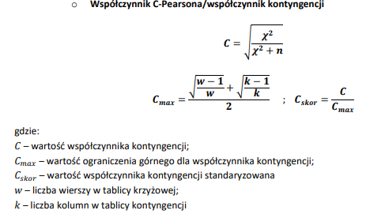
 | współrzędne | nij | ^nij | nij-^nij | (nij-^nij)^2 | (nij-^nij)^2/^nij
 | n11 | 30 | 21.6 | 8.4 | 70.56 | 3.2666666667
 | n12 | 15 | 18.2 | -3.2 | 10.24 | 0.56263736264
 | n13 | 45 | 45 | 0 | 0 | 0
 | n21 | 20 | 16.8 | 3.2 | 10.24 | 0.60952380952
 | n22 | 40 | 18.2 | 21.8 | 475.24 | 26.112087912
 | n23 | 10 | 35 | -25 | 625 | 17.857142857
 | n31 | 10 | 21.6 | -11.6 | 134.56 | 6.2296296296
 | n32 | 10 | 23.4 | -13.4 | 179.56 | 7.6735042735
 | n33 | 70 | 45 | 25 | 625 | 13.888888889
 |  |  |  |  |  | 76.2000814 | statystyka chi^2

 | Współczynnik C-pearsona |  |  | w= | 3
 | C= | 0.48332102195 |  | k= | 3

 | C max= | 0.81649658093

 | C skor.= | 0.6

 | Występuje korelacja dodatnia umiarkowana pomięd zyzawodem wykonywanym przez ojca, a zawodem syna.

